Gráficos
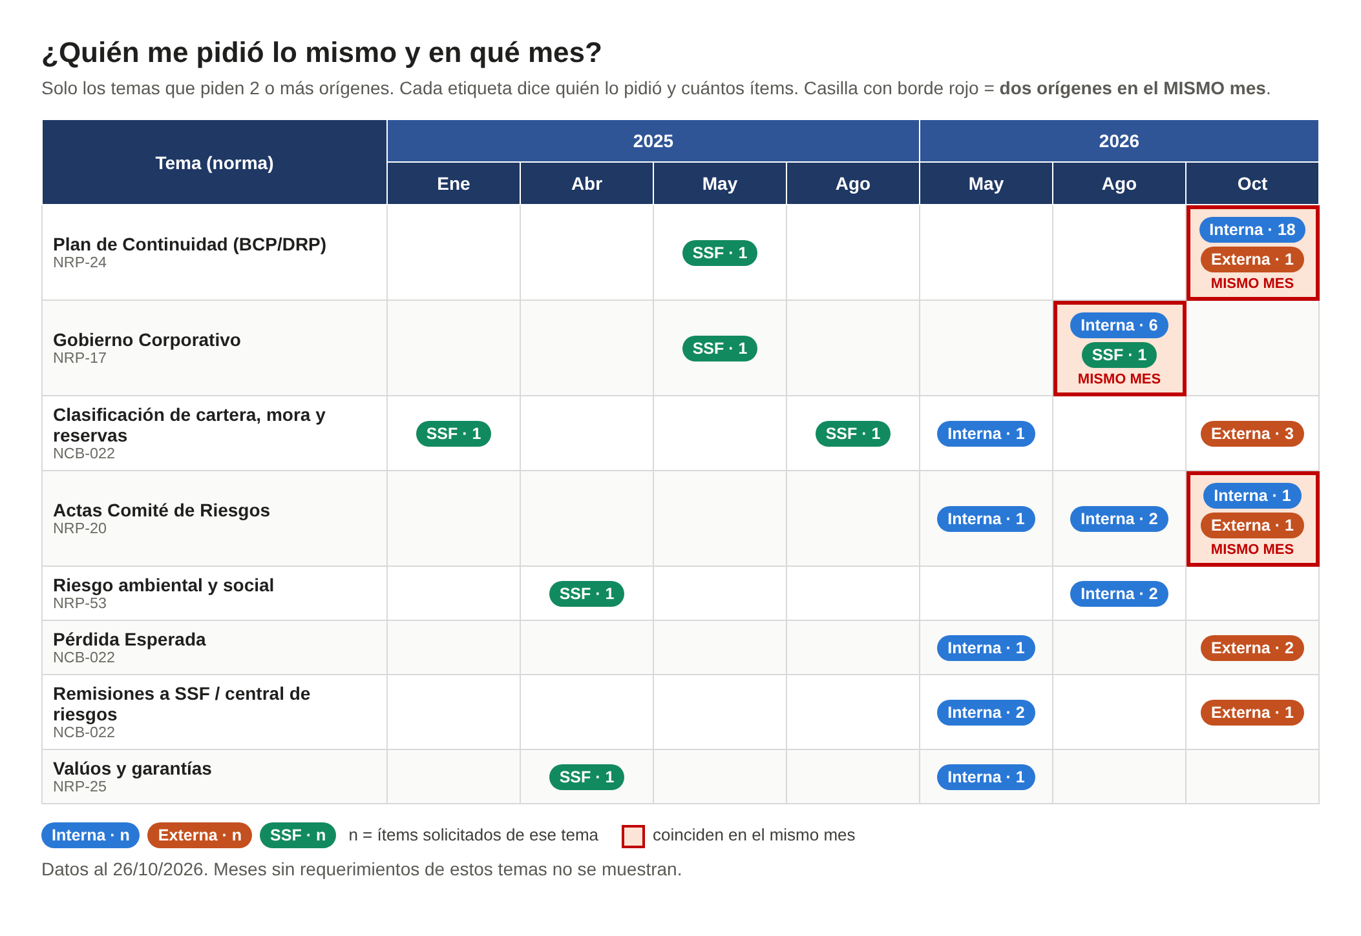
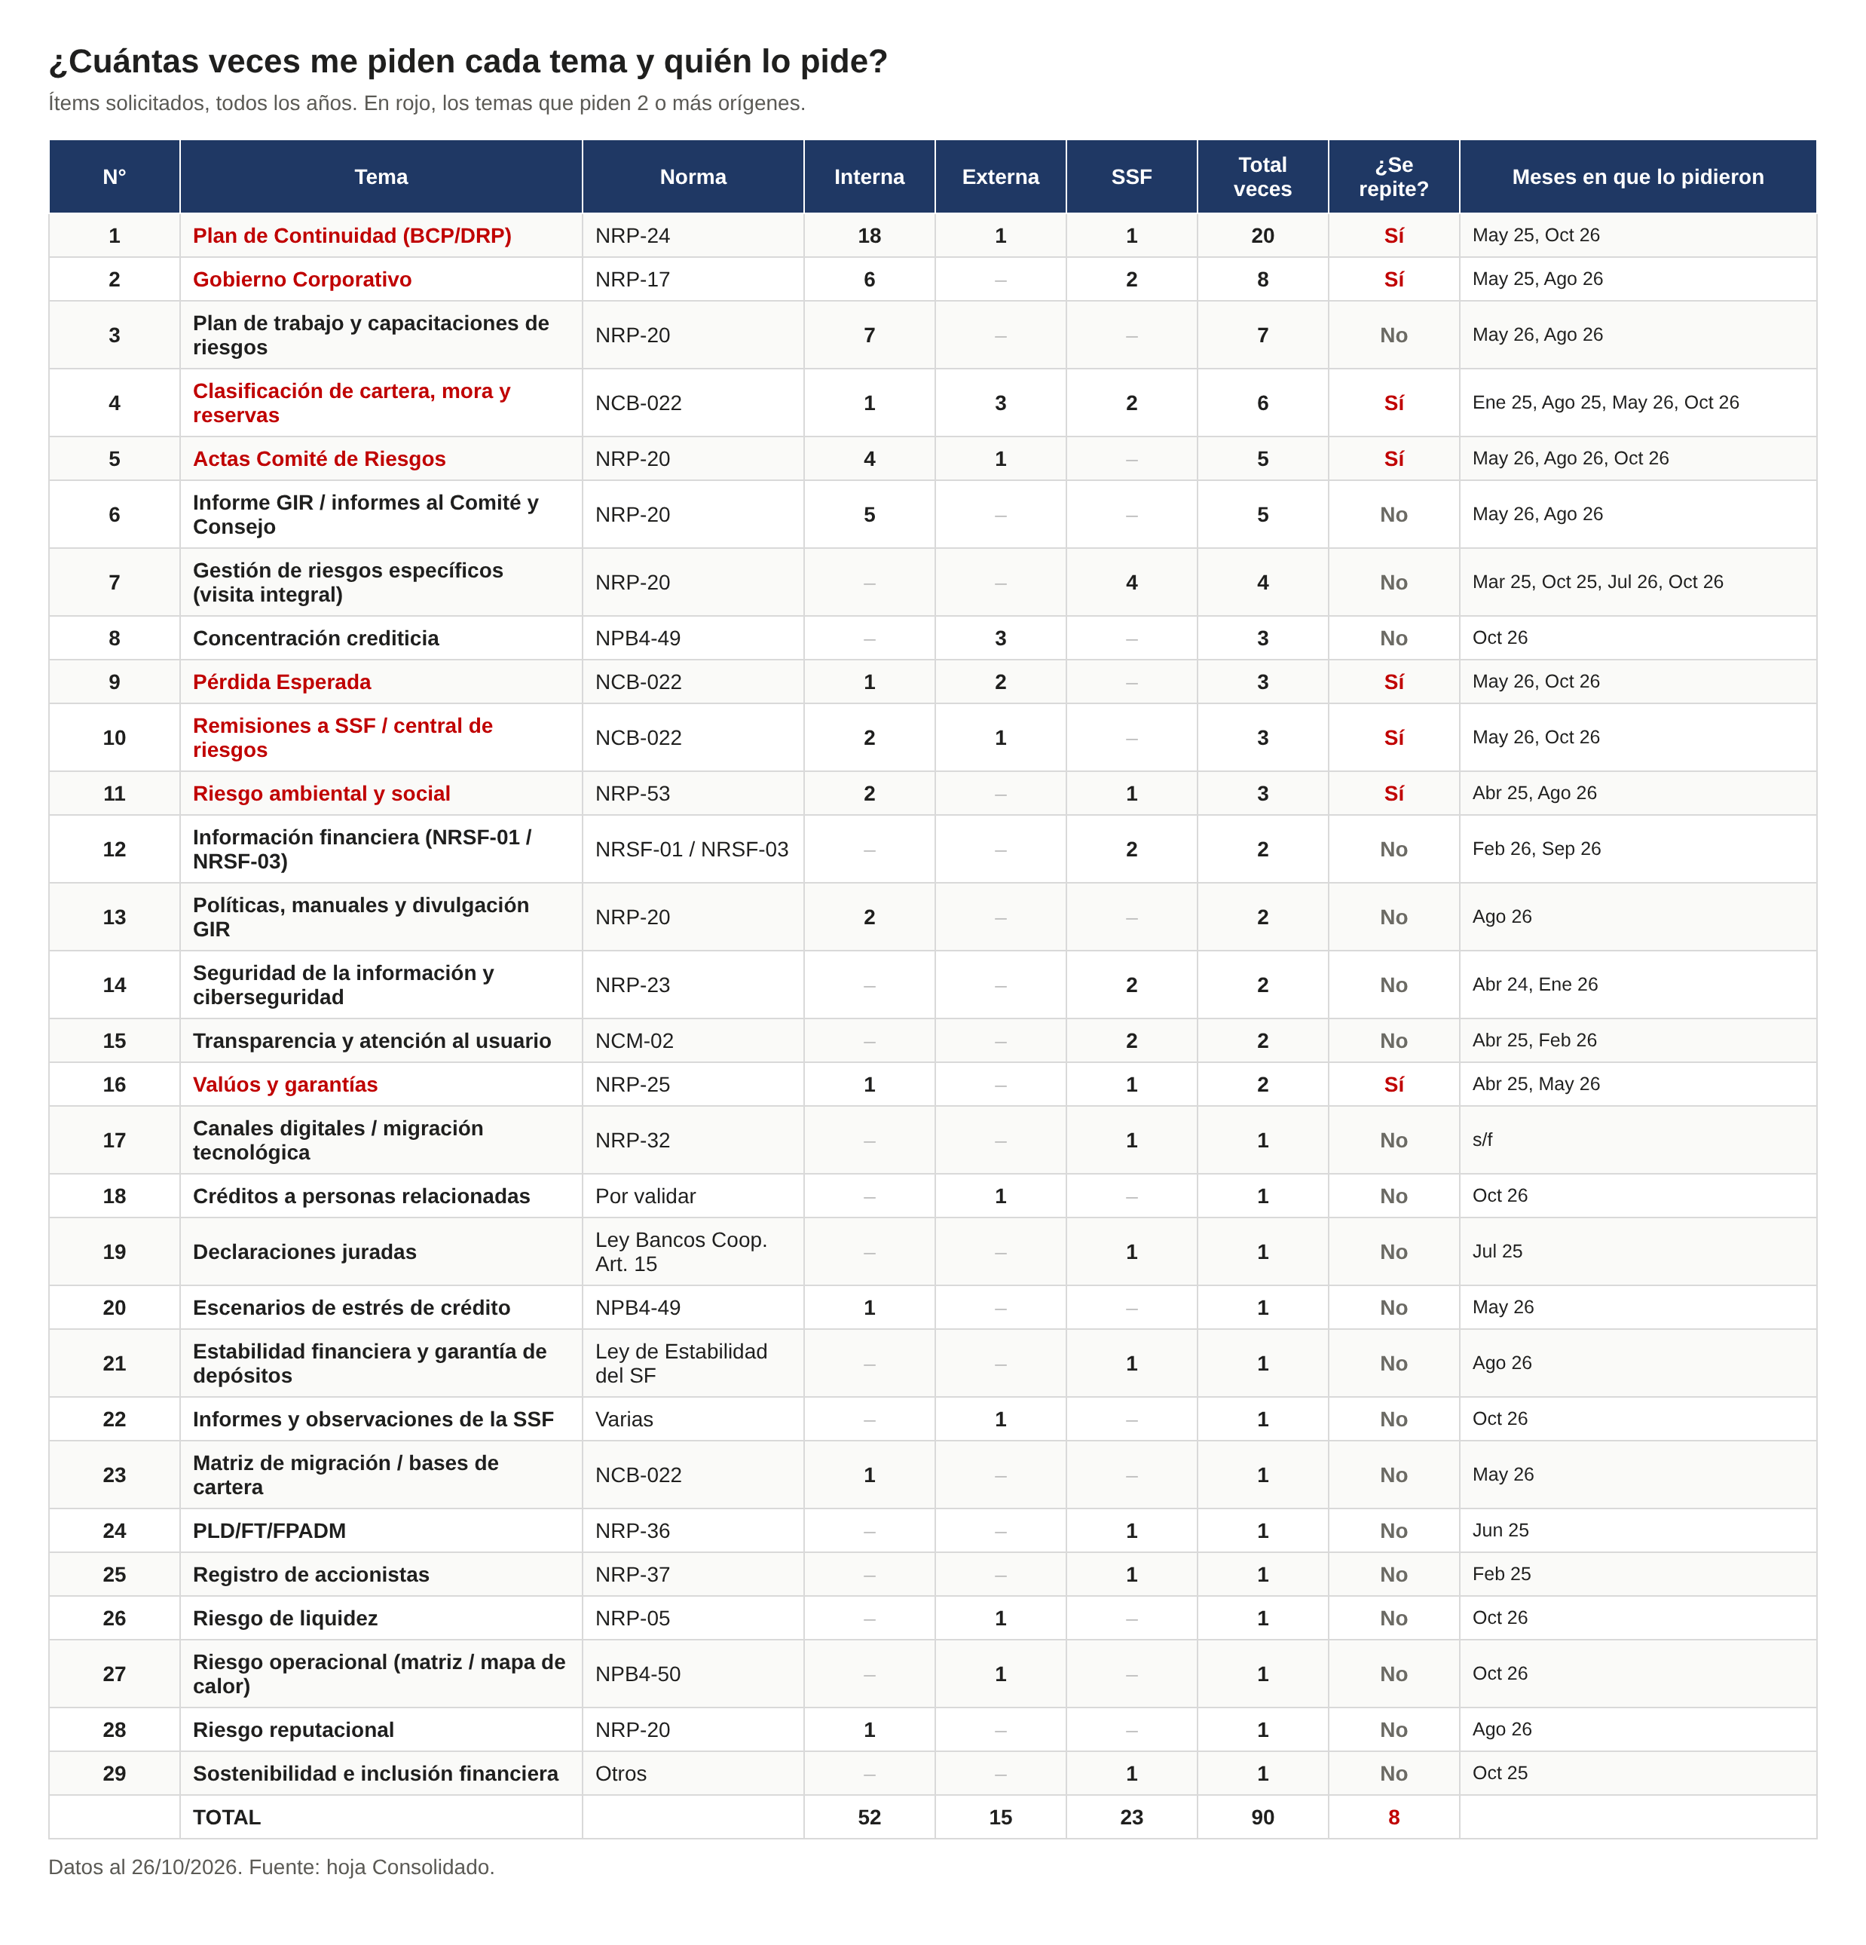
GRÁFICOS (imagen al 26/10/2026 – no se actualizan solos; los números vivos están en Resumen Riesgos y Cruce)

